상품제안서
업사이클링 몽당 씨앗연필 2P | 상품코드: S13144

 |  |  |  |  |  |  | 02-713-8555 | www.synergygift.co.kr
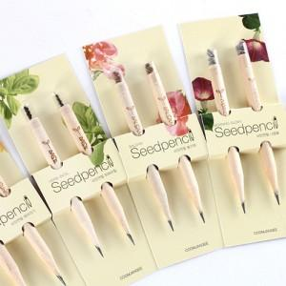 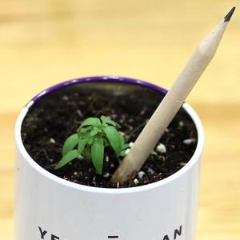

【상세/제작정보】

【인쇄/포장옵션】 | 스티커부착비 / OPP(비닐)

【공급단가】 | 수량 | 500~ | 1,000~ | 3,000~ | 10,000~ | 20,000~
*VAT별도 | 단가 | 1,040원 | 910원 | 810원 | 740원 | 720원

【상품 URL】 | https://www.synergygift.co.kr:443/src/goods_detail.php?gdno=565

